EJERCICIO 1
Dado la siguiente secuencia de entrada de 48 bits, consecuencia de la operación XOR entre permutación P-BOX y la llave K1 en el algoritmo DES, calcule la reducción a 32 bits operación S-BOX (salida).

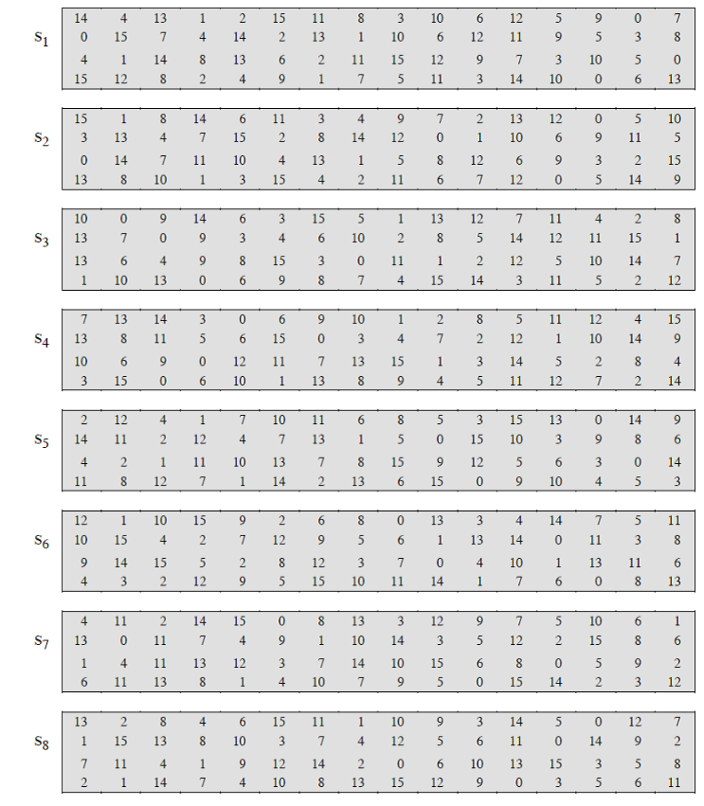
entrada: 111000 001010 100110 011000 000011 001011 101100 001001

1 | 1 | 1 | 0 | 0 | 0
s1 | 0 | 0 | 1 | 1

0 | 0 | 1 | 0 | 1 | 0
s2 | 1 | 0 | 1 | 1

